任务及任务奖励界面美术需求
编号 | ui名称 | 提交数量 | ui规格（宽*高） | 示意图（仅供参考） | 备注 | 命名 | 界面整体效果
1 | 关卡背景 | 10（暂定） | 640*140 |  | 关卡背景，暂定每个据点一张
2 | 返回按钮 | 1 | 90*90
3 | 任务信息底框 | 1 | 640*580 |  | 1.任务栏左上方红色区域为任务系列名称显示区域，任务名称字体约为30号，请ui设计师合理安排左上方文字框的高度 2.黄色区域为难度选择区域，难度选择按钮大小为50*50，请ui设计师合理安排框体结构 3.任务系列名称为重要信息，请ui设计师合理安排框体比例及结构 4.红黄区域的比例以ui设计师的方案为准 |  | 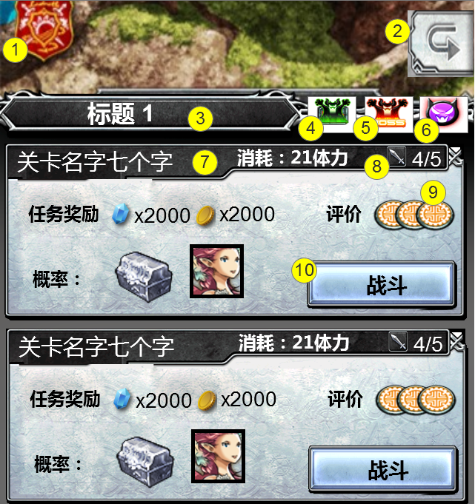
4 | 简单难度选择 | 2 | 65*50 |  | 按钮具有两种状态 状态1：普通状态 状态2：选中状态
5 | 普通难度选择 | 3 | 65*50 |  | 按钮具有三种状态 状态1：不可选状态 状态2：普通状态 状态3：选中状态
6 | 困难难度选择 | 3 | 65*50 |  | 按钮具有三种状态 状态1：不可选状态 状态2：普通状态 状态3：选中状态
7 | 任务栏背景 | 1 | 640*230 | 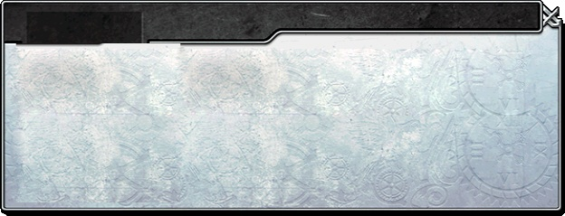
8 | 挑战次数标志 | 1 | 30*30
9 | 通关奖励艺术字 | 1 | 50*50 |  | 通关星级奖励的标志，可使用星形标志
10 | 战斗按钮 | 1 | 220*70 |  | 按钮必要文本：战斗
奖励界面
11 | 任务奖励界面 | 1 | 580*830 | 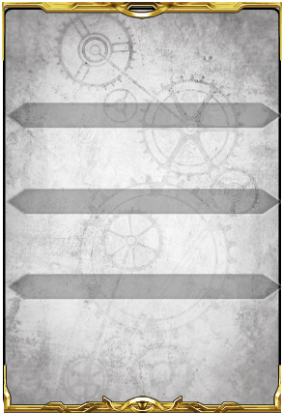 | 1.界面边框，推荐采用金属框，突出胜利的成就感 2.分别为任务评价、任务奖励、任务物品奖励的显示区域进行处理，可添加底框或为标题设计底框 |  | 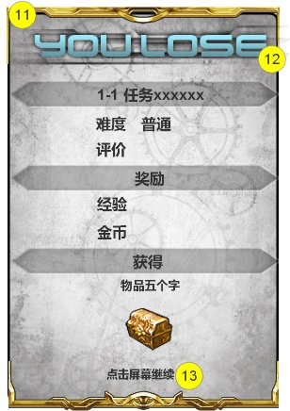
12 | 胜负标志 | 2 | 680*100 |  | 胜负标志各一种
13 | 点击继续艺术字 | 1 | 160*40 |  | 必要文本：点击屏幕继续

